Arkusz1
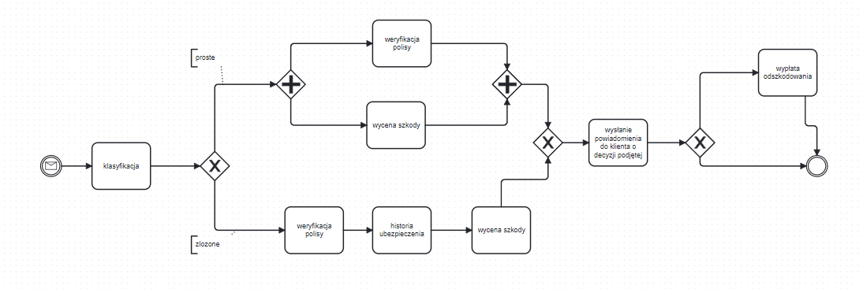
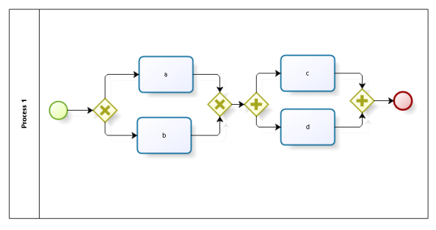

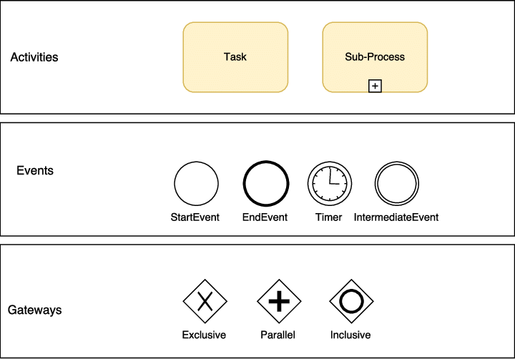
Zadanie 1. Dla poniższych modeli wypisz wszystkie możliwe scenariusze, tj. kolejność wykonywanych zadań.
acd | bdc
bcd | adc

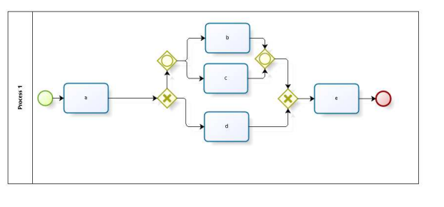

ade |  | o - or
abe
ace
acbe

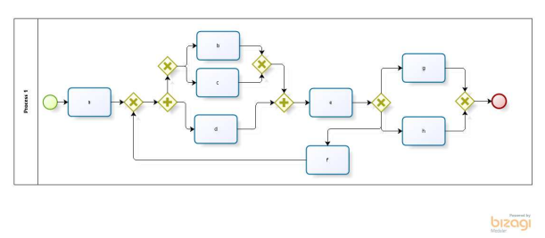

 | • abdceh • aceh • abdefdeg • adcefbdeg

acde

 | abde, acde, adbe, adce.

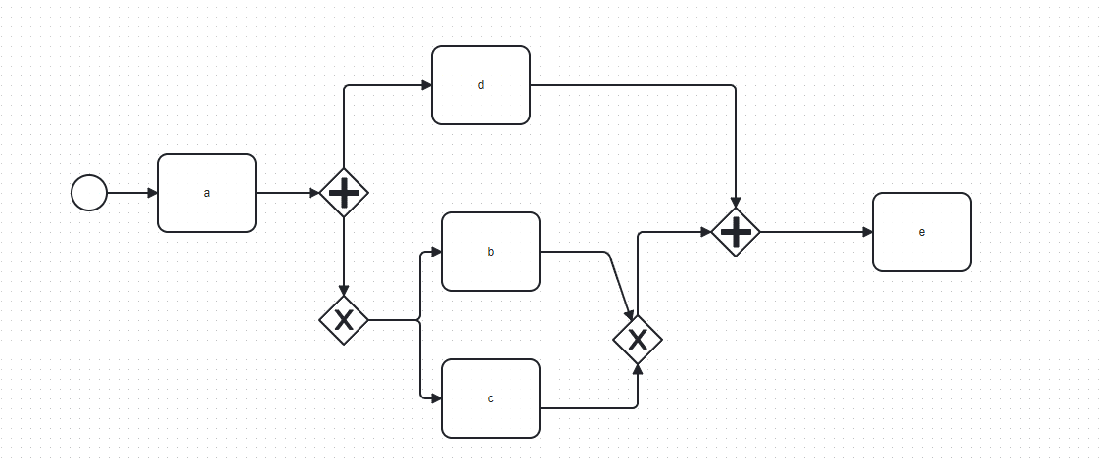

Zadanie 4

